WV44W113
NOBLAND 봉제작업지시서 SEWING
UPDATED: | 8-May-23 | PSP'23, SVVW, WV44W113 CS
[ VIETNAM / INDONESIA ]

CONSTRUCTION
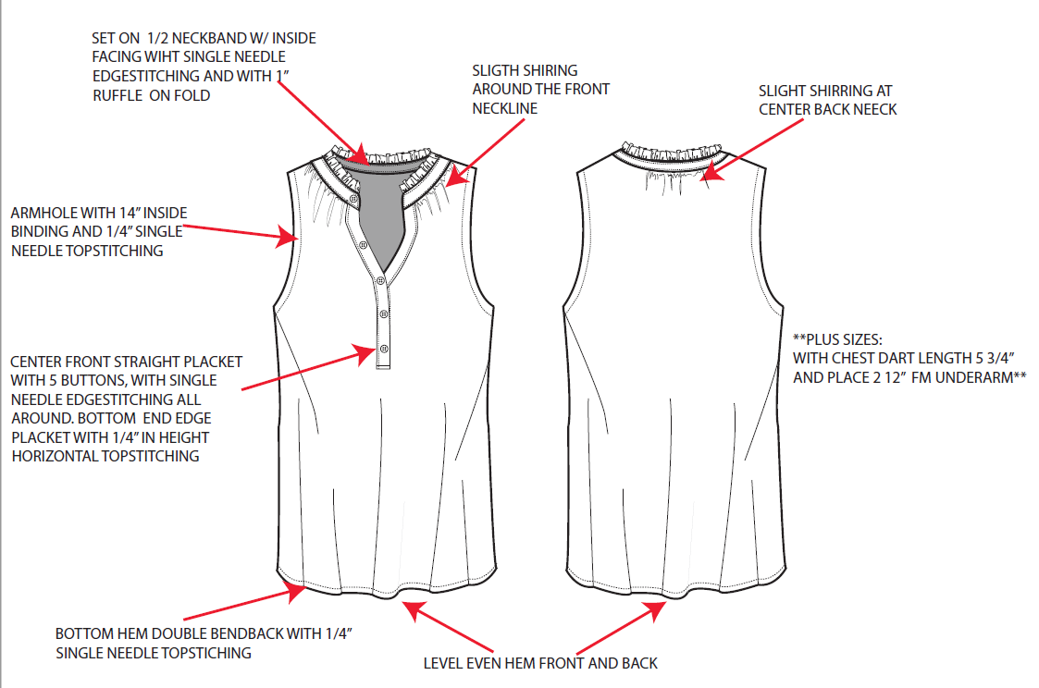
Set on 3/4" neckband w/ inside facing with single needle edgestitching and with 1" ruffle on the fold/ Bản cổ 3/4" với viền, diễu mí ẩn và bèo 1", cạnh bèo trên là cạnh gấp đôi
Silght shirring around the front neckline/ dún nhẹ xung quanh cổ trước
Silght shirring around the front neckline/ Dún nhẹ ở giữa cổ sau

[

AH with 1/4" inside bindinf and 1/4" SNTS/ Vòng nách viền ẩn 1/4"
NO STITCH

Centre front straight placket with 5 buttons, with SNES all around. BTTM end edge placket with 1/4" in height horizontal topstitching/ Nẹp giữa trước với 5 nút 20L và diễu mí 1 kim xung quanh nẹp. Chân nẹp diễu hộp với chiều cao 1/4", chiều rộng bằng chiều rộng của nẹp

Plus sizes: with chest dart length 5 3/4" and place 2 1/2" from underarm/ đối với size plus có pen ngực dài 5 3/4"
và dưới nách 2 1/2"

Lai 1/4" và diễu 1kim. Lai trước và sau phải đều và phẳng
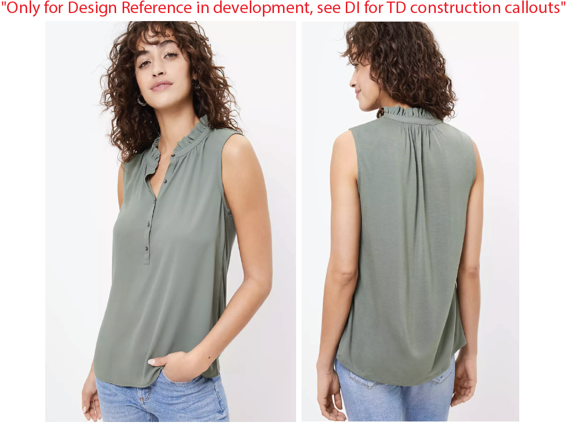

SPEC
***Be careful Extended, relaxed spec

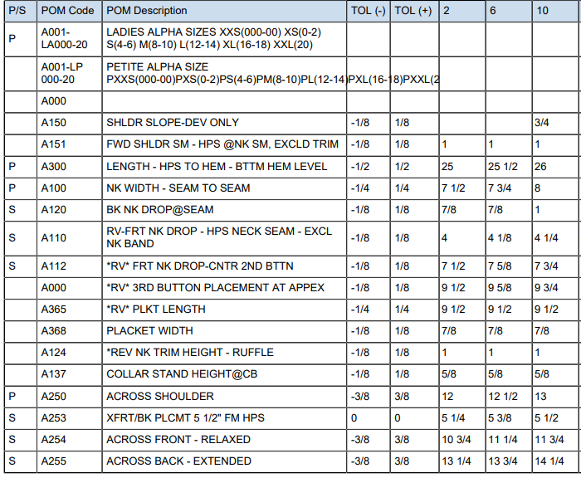

SPEC - W/O LINING

COVER
NOBLAND |  | DATE: | 2023-05-08
COVER SHEET
KOHL'S WOVEN - PSP'24 SVVW

STYLE# | WWV44W113
DESCRIPTION | TOP
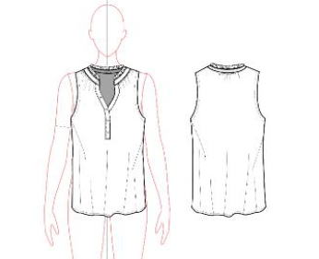

CREAT PATTERN
PATTERN | NBOV
ATTN | MR. OSCAR
FROM | JOLIE VI (Ext: 2786/0975721374)

